Лист1
№ | Заголовок |  | Описание | Предусловие | Шаги воспроизведения | Фактический результат | Ожидаемый результат | Вложение (скрин/лог/запись)
1 | Не работает поле в разделе рассылка сообщений |  | При вводе почты в поле и тапу по кнопке ничего не происходит | Открыта главная страница | 1. Проскролить вниз до конца | Нет отвеат о рассылке на почту | Получен ответ о рассылке на почту | 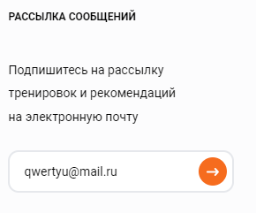
 |  |  |  |  | 2. В разделе "Рассылка сообщений ввести почту в поле"

 | Серьезность | Major

 | Приоритет | Medium | Окружение
 |  |  | Windows 10, Браузер Opera версии 93.0.4585.37

№ | Заголовок |  | Описание | Предусловие | Шаги воспроизведения | Фактический результат | Ожидаемый результат | Вложение (скрин/лог/запись)
2 | Неверно работает поиск на странице "Тренировки" |  | При вводе названия тренировки в поле для поиска не выводится тренировка по этому названию | Открыта страница Тренировки | 1. Тапнуть по значку лупы | Не выводится тренировка в списке тренировок | Появляется тренировка в списке тренировок | 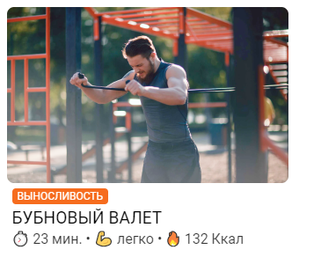
 |  |  |  |  | 2. Ввести в поле название любой тренировки
 |  |  |  |  | 3. Нажать клавишу Enter
 | Серьезность | Major

 | Приоритет | High | Окружение
 |  |  | Windows 10, Браузер Opera версии 93.0.4585.37

№ | Заголовок |  | Описание | Предусловие | Шаги воспроизведения | Фактический результат | Ожидаемый результат | Вложение (скрин/лог/запись)
3 | Для каждой тренировки указано одно Описание |  | При открытии любой тренировки будет указано одно Описание | Открыта страница Тренировки | 1. Тапнуть по любой тренировке в списке | Для каждой тренировки указано одно Описание | У каждой тренировки разное Описание
 |  |  |  |  | 2. Посмотреть на поле "Описание"

 | Серьезность | Minor

 | Приоритет | Low | Окружение
 |  |  | Windows 10, Браузер Opera версии 93.0.4585.37

№ | Заголовок |  | Описание | Предусловие | Шаги воспроизведения | Фактический результат | Ожидаемый результат | Вложение (скрин/лог/запись)
4 | Для каждой тренировки указано два вида Инвентаря |  | При открытии любой тренировки будет указано два Инвентаря | Открыта страница Тренировки | 1. Тапнуть по любой тренировке в списке | Для каждой тренировки указано только два вида Инвентаря | У каждой тренировки разный Инвентарь
 |  |  |  |  | 2. Посмотреть на поле "Инвентарь"

 | Серьезность | Minor

 | Приоритет | Low | Окружение
 |  |  | Windows 10, Браузер Opera версии 93.0.4585.37

№ | Заголовок |  | Описание | Предусловие | Шаги воспроизведения | Фактический результат | Ожидаемый результат | Вложение (скрин/лог/запись)
5 | Для каждой тренировки указан один Перечень упражнений |  | При открытии любой тренировки будет указан один Перечень упражнений | Открыта страница Тренировки | 1. Тапнуть по любой тренировке в списке | Для каждой тренировки указан один Перечень упражнений | У каждой тренировки разный Перечень упражнений | 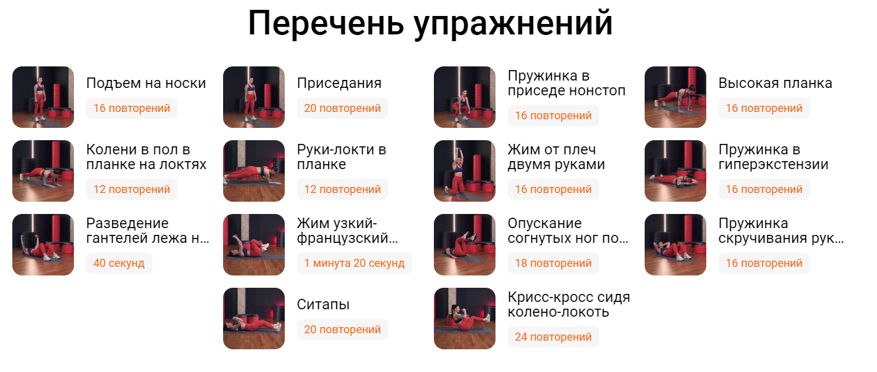
 |  |  |  |  | 2. Посмотреть на поле "Перечень упражнений"

 | Серьезность | Minor

 | Приоритет | High | Окружение
 |  |  | Windows 10, Браузер Opera версии 93.0.4585.37

№ | Заголовок |  | Описание | Предусловие | Шаги воспроизведения | Фактический результат | Ожидаемый результат | Вложение (скрин/лог/запись)
6 | Не двигается таймер на странице с тренировкой |  | Не двигается таймер на странице с тренировкой | Открыта страница Тренировки | 1. Тапнуть по любой тренировке в списке | Таймер не двигается и остается на отметке 27 сек | У таймера уменьшается секунды с течением времени | 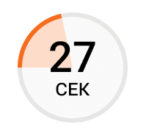
 |  |  |  |  | 2. Тапнуть по кнопке "Начать тренировку"
 |  |  |  |  | 3. Посмотреть на таймер
 | Серьезность | Minor

 | Приоритет | High | Окружение
 |  |  | Windows 10, Браузер Opera версии 93.0.4585.37

№ | Заголовок |  | Описание | Предусловие | Шаги воспроизведения | Фактический результат | Ожидаемый результат | Вложение (скрин/лог/запись)
7 | Неверно указаны характеристики тренировки |  | Неверно указаны характеристики тренировки | Открыта страница Тренировки | 1. Тапнуть по любой тренировке в списке | У каждой тренировки неверно указаны характеристики | Для каждой тренировки указаны собственные характеристики | 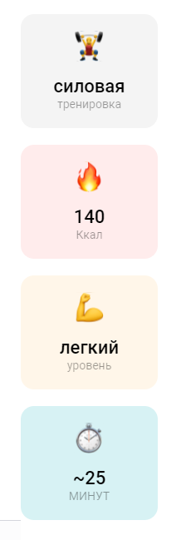
 |  |  |  |  | 2. Тапнуть по кнопке "Начать тренировку"
 |  |  |  |  | 3. Посмотреть на таб слева
 | Серьезность | Minor

 | Приоритет | High | Окружение
 |  |  | Windows 10, Браузер Opera версии 93.0.4585.37

№ | Заголовок |  | Описание | Предусловие | Шаги воспроизведения | Фактический результат | Ожидаемый результат | Вложение (скрин/лог/запись)
8 | Неработают кнопки на странице с тренировкой |  | Неработают кнопки на странице с тренировкой | Открыта страница Тренировки | 1. Тапнуть по любой тренировке в списке | Кнопки не функционируют | Кнопки функционируют | 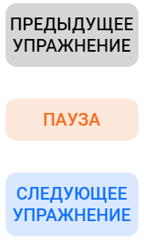
 |  |  |  |  | 2. Тапнуть по кнопке "Начать тренировку"
 |  |  |  |  | 3. Нажать на любую кнопку в табе справа
 | Серьезность | Major

 | Приоритет | High | Окружение
 |  |  | Windows 10, Браузер Opera версии 93.0.4585.37

№ | Заголовок |  | Описание | Предусловие | Шаги воспроизведения | Фактический результат | Ожидаемый результат | Вложение (скрин/лог/запись)
9 | При возвращении со страницы тренировки страница оказывается пустой |  | При возвращении со страницы тренировки страница оказывается пустой | Открыта страница Тренировки | 1. Тапнуть по любой тренировке в списке | Страница с тренировкой пустая | Страница с тренировкой не пустая | 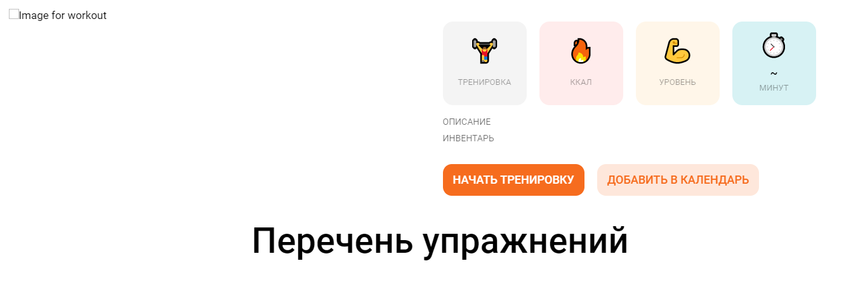
 |  |  |  |  | 2. Тапнуть по кнопке "Начать тренировку"
 |  |  |  |  | 3. Нажать на стрелку возвращения на предыдущую страницу
 | Серьезность | Major

 | Приоритет | High | Окружение
 |  |  | Windows 10, Браузер Opera версии 93.0.4585.37

№ | Заголовок |  | Описание | Предусловие | Шаги воспроизведения | Фактический результат | Ожидаемый результат | Вложение (скрин/лог/запись)
10 | Нельзя переключить месяц на странице календаря |  | Нельзя переключить месяц на странице календаря | Открыта страница Календарь | 1. Попробовать переключить месяц | Месяц не переключается на другой | Месяц переключается на другой

 | Серьезность | Major

 | Приоритет | High | Окружение
 |  |  | Windows 10, Браузер Opera версии 93.0.4585.37

№ | Заголовок |  | Описание | Предусловие | Шаги воспроизведения | Фактический результат | Ожидаемый результат | Вложение (скрин/лог/запись)
11 | Нет списка тренировок в сплывающем окне |  | Нет списка тренировок в сплывающем окне | Открыта страница Календарь | 1. Тапнуть по кнопке "+" в любом дне недели | Выводится только однин вид тренировки | Выводится весь список тренировок | 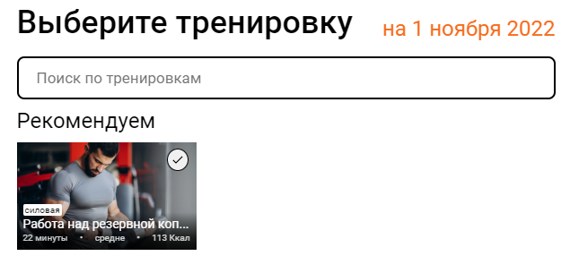

 | Серьезность | Major

 | Приоритет | High | Окружение
 |  |  | Windows 10, Браузер Opera версии 93.0.4585.37

№ | Заголовок |  | Описание | Предусловие | Шаги воспроизведения | Фактический результат | Ожидаемый результат | Вложение (скрин/лог/запись)
12 | В личном кабинете указан неверный профиль |  | В личном кабинете указан неверный профиль | Пользователь не зарегистрирован | 1. На главном экране просткролить вниз | Указан неверный профиль | Профиль должен быть пустым | 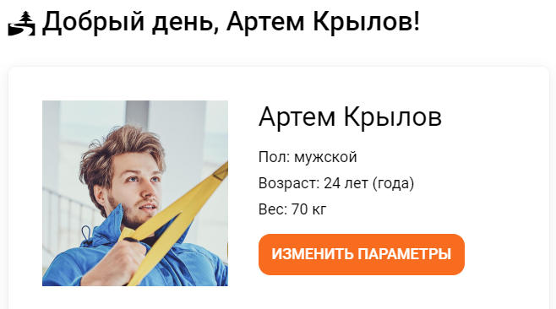
 |  |  |  |  | 2. Перейти в Личный кабинет

 | Серьезность | Critical

 | Приоритет | High | Окружение
 |  |  | Windows 10, Браузер Opera версии 93.0.4585.37

№ | Заголовок |  | Описание | Предусловие | Шаги воспроизведения | Фактический результат | Ожидаемый результат | Вложение (скрин/лог/запись)
13 | При обновлении страниц "Календарь" и "Тренировки" появляется ошибка 503 |  | При обновлении страниц "Календарь" и "Тренировки" появляется ошибка 503 | Открыта страница Тренировки или Календарь | 1. Обновить страницу | Появляется ошибка 503 | Страница обновляется

 | Серьезность | Critical

 | Приоритет | High | Окружение
 |  |  | Windows 10, Браузер Opera версии 93.0.4585.37

№ | Заголовок |  | Описание | Предусловие | Шаги воспроизведения | Фактический результат | Ожидаемый результат | Вложение (скрин/лог/запись)
14 | Нельзя изменить параметры в личном кабинете |  | Нельзя изменить параметры в личном кабинете | Открыта страница "Личный кабинет" | 1. Тапнуть на кнопку "Изменить параметры" | Параметры нельзя изменить | Открывается меню с изменениями параметров | 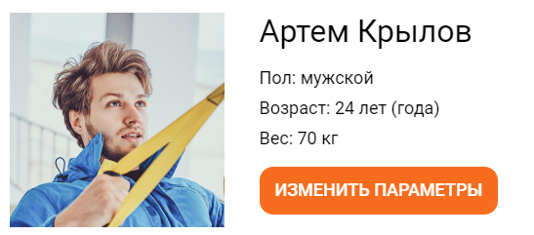

 | Серьезность | Major

 | Приоритет | High | Окружение
 |  |  | Windows 10, Браузер Opera версии 93.0.4585.37

№ | Заголовок |  | Описание | Предусловие | Шаги воспроизведения | Фактический результат | Ожидаемый результат | Вложение (скрин/лог/запись)
15 | Нельзя изменить цель в личном кабинете |  | Нельзя изменить цель в личном кабинете | Открыта страница "Личный кабинет" | 1. Тапнуть на кнопку "Изменить цель" | Цель нельзя изменить | Открывается меню с изменением цели | 

 | Серьезность | Major

 | Приоритет | High | Окружение
 |  |  | Windows 10, Браузер Opera версии 93.0.4585.37

№ | Заголовок |  | Описание | Предусловие | Шаги воспроизведения | Фактический результат | Ожидаемый результат | Вложение (скрин/лог/запись)
16 | Неработают три фильтра на странице Тренировка |  | Неработают три фильтра на странице Тренировка | Открыта страница "Тренировки" | 1. Тапнуть на кнопку "Фильтры" | При изменении значений список тренировок не фильтруется | При изменении значений список тренировок не фильтруется
 |  |  |  |  | 2. Изменить значения в фильтрах "Ваш пол"/"Инвентарь"/"Группа мышц"

 | Серьезность | Major

 | Приоритет | High | Окружение
 |  |  | Windows 10, Браузер Opera версии 93.0.4585.37

